d. Fachada
DIMENSIONAMENTO DE PRAZO - FACHADA

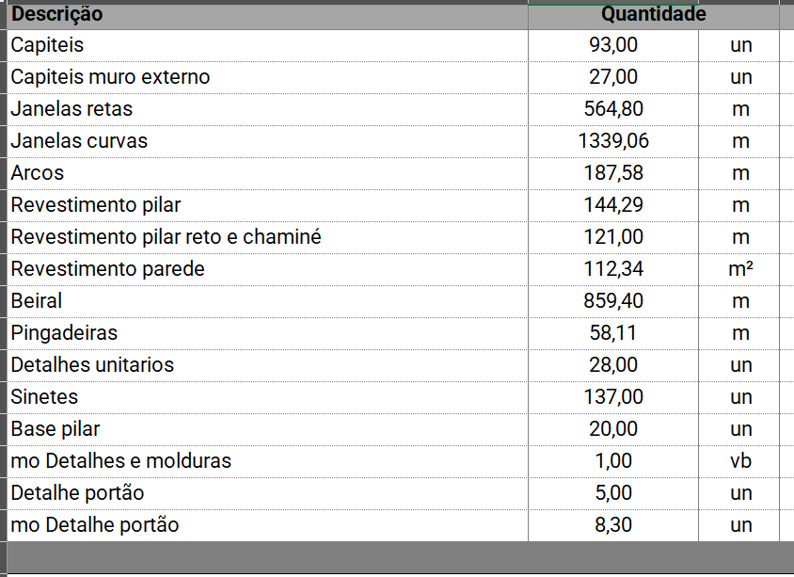
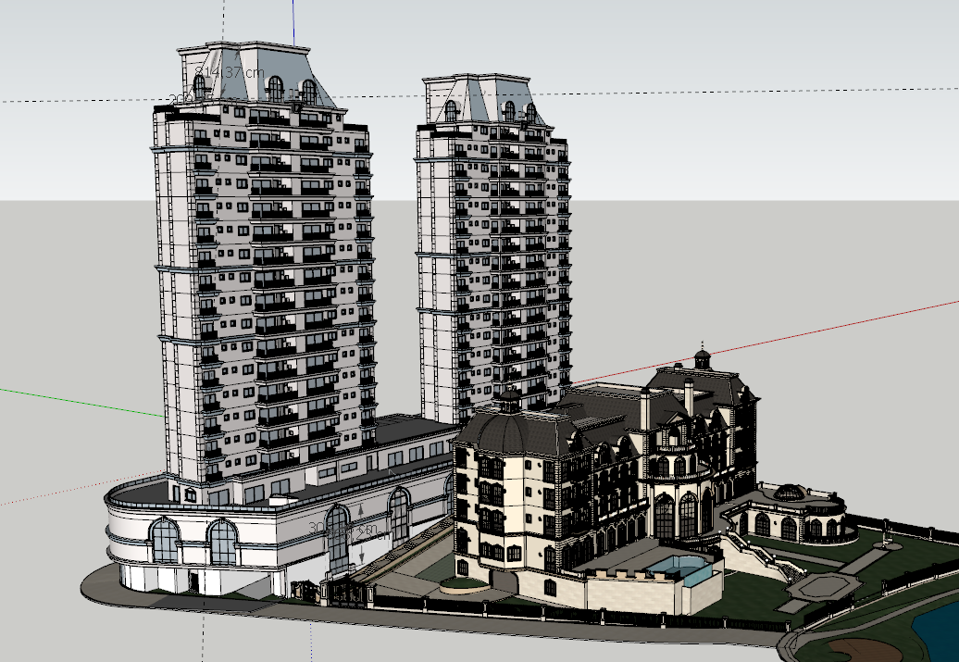
HOTEL
Serviço | Quant (m²) | RUP | Dias | Profissional | Servente
Chapisco | 2678.81769 | 0.17 | 15 | 4 | 2
Reboco | 2678.81769 | 0.63 | 49 | 4 | 2
Selador | 2678.81769 | 0.05 | 8 | 2 | 1
Textura | 2678.81769 | 0.19 | 29 | 2 | 1
Moldura + reboco (1/2 duração de reboco) |  | 0.95 | 37 | 0 | 0
Preparação | - | - | 20 | - | -
Balancim | - | - | 16 | - | -
 |  | Total Dias | 174.00 | Total Meses | 7.91

MOLDURAS EPS PINTADAS
RESIDENCIAL
Serviço | Quant (m²) | RUP | Dias | Profissional | Servente
Chapisco | 13476.3238 | 0.17 | 27 | 10 | 5 | 4 EM CADA TORRE
Reboco | 13476.3238 | 0.63 | 97 | 10 | 5
Selador | 13476.3238 | 0.05 | 8 | 9 | 5
Textura | 13476.3238 | 0.19 | 29 | 10 | 5
Moldura + reboco (1/2 duração de reboco) |  | 0.95 | 49 | 0 | 0
Preparação | - | - | 20 | - | -
Balancim | - | - | 16 | - | -
 |  | Total Dias | 246.00 | Total Meses | 11.18

MOLDURAS EPS PINTADAS

Planilha3
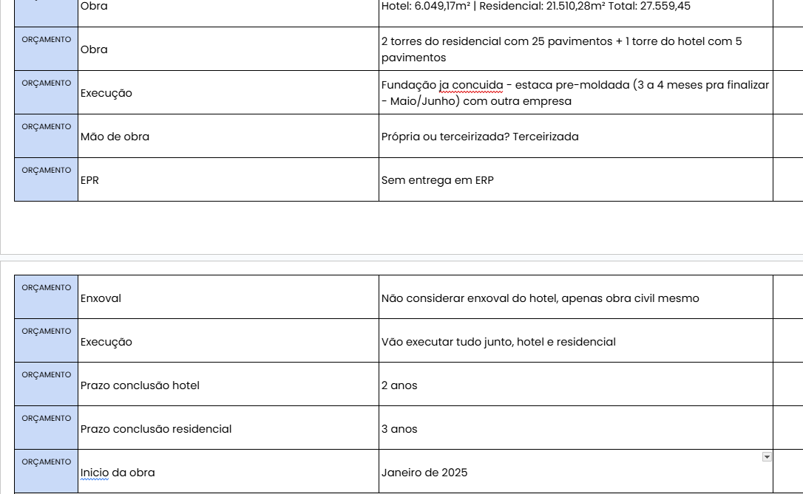
HOTEL
SERVIÇOS | M1 | M2 | M3 | M4 | M5 | M6 | M7 | M8 | M9 | M10 | M11 | M12 | M13 | M14 | M15 | M16 | M17 | M18 | M19 | M20 | M21 | M22 | M23 | M24 | M25 | M26 | M27 | M28 | M29 | M30 | M31 | M32 | M33 | M34 | M35 | M36 | M37 | M38 | M39 | M40 | M41 | M42 | M43 | M44 | M45 | M46 | M47 | M48 | M49 | M50 | M51 | M52 | M53 | M54
Iniciais | 1
Infra |  | 1 | 2 | 3 | 4 | 5
Supra |  |  |  |  |  |  | 1 | 2 | 3 | 4 | 5 | 6
Alvenaria |  |  |  |  |  |  |  |  | 1 | 2 | 3 | 4 | 5 | 6
Fachada |  |  |  |  |  |  |  |  |  |  |  |  |  |  | 1 | 2 | 3 | 4 | 5 | 6 | 7
Acabamentos |  |  |  |  |  |  |  |  |  |  |  |  |  |  | 1 | 2 | 3 | 4 | 5 | 6 | 7 | 8 | 9 | 10
Serviços Finais |  |  |  |  |  |  |  |  |  |  |  |  |  |  |  |  |  |  |  |  |  |  |  |  | 1 | 2 | 3 | 4 | 5
RESID
SERVIÇOS | M1 | M2 | M3 | M4 | M5 | M6 | M7 | M8 | M9 | M10 | M11 | M12 | M13 | M14 | M15 | M16 | M17 | M18 | M19 | M20 | M21 | M22 | M23 | M24 | M25 | M26 | M27 | M28 | M29 | M30 | M31 | M32 | M33 | M34 | M35 | M36 | M37 | M38 | M39 | M40 | M41 | M42 | M43 | M44 | M45 | M46 | M47 | M48 | M49 | M50 | M51 | M52 | M53 | M54 | M55 | M56 | M57 | M58 | M59 | M60 | M61 | M62 | M63
Iniciais | 1
Infra |  | 1 | 2 | 3 | 4 | 5
Supra |  |  |  |  |  |  | 1 | 2 | 3 | 4 | 5 | 6 | 7 | 8 | 9 | 10 | 11 | 12 | 13 | 14 | 15 | 16 | 17 | 18
Alvenaria |  |  |  |  |  |  |  |  | 1 | 2 | 3 | 4 | 5 | 6 | 7 | 8 | 9 | 10 | 11 | 12 | 13 | 14 | 15 | 16 | 17 | 18
Fachada |  |  |  |  |  |  |  |  |  |  |  |  |  |  |  |  |  |  |  |  |  |  |  |  |  |  | 1 | 2 | 3 | 4 | 5 | 6 | 7 | 8 | 9 | 10 | 11
Acabamentos |  |  |  |  |  |  |  |  |  |  |  |  |  |  |  |  |  |  |  |  |  |  |  |  |  |  | 1 | 2 | 3 | 4 | 5 | 6 | 7 | 8 | 9 | 10
Serviços Finais |  |  |  |  |  |  |  |  |  |  |  |  |  |  |  |  |  |  |  |  |  |  |  |  |  |  |  |  |  |  |  |  |  |  |  |  | 1 | 2 | 3 | 4 | 5

 |  |  |  |  |  |  |  |  |  |  |  |  |  |  |  |  | 24
 |  |  |  |  |  |  |  |  |  |  |  |  |  |  |  |  | 36

